Account
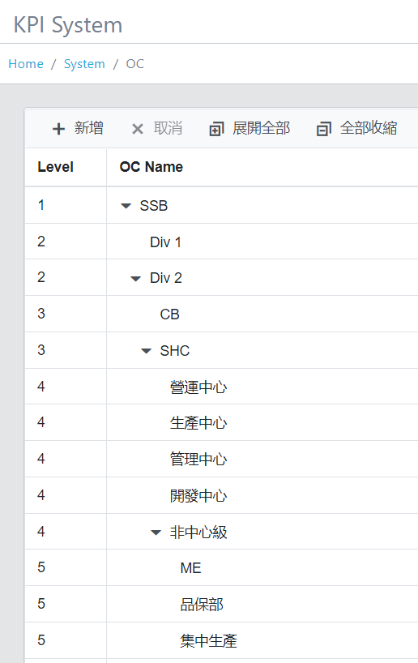
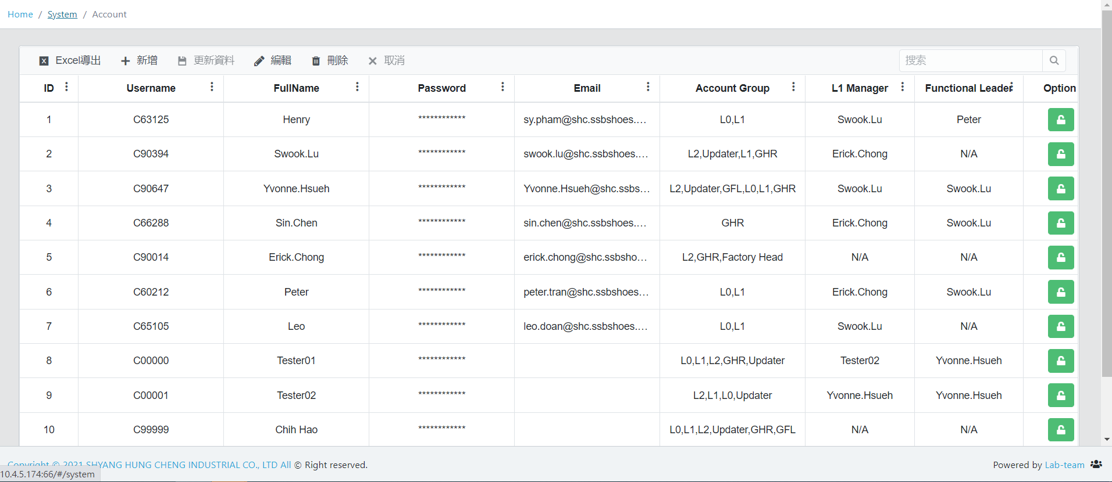
 |  |  |  |  |  |  |  |  |  |  | Three columns are dropdown list.
 |  |  |  |  |  |  |  |  |  |  | Three columns are optional to fill in, aren't necessary to fill in.

Add three column between Email & Account Group |  |  |  |  |  |  |  |  |  |  | Factory | 廠區 | data is from level 3
 |  |  |  |  |  |  |  |  |  |  | Center | 中心 | data is from level 4
Username | Fullname | Password | Email | Factory | Center | Dept. | Account Group | L1 Manager | Functional Leader | Option | Dept. | 部門 | data is from level 5
帳號 | 名字 | 密碼 | Email | 廠區 | 中心 | 部 | 角色群組 | 一階主管 | 功能主管 | 權限開放

DHO Policy
 |  |  |  |  | In System 0.5 OC User, Level 2 account have the authority to view this page.

 |  |  |  |  |  | 政策方針 Policy
 | Build up Policy
 |  |  |  |  |  | 效率精進

Refer to System 0.5 OC User. If the account is set in 2nd Div then the account can select SHB, SHC, SHD, TSH
如果事業部對應旗下各廠區的政策方針完全一樣(項目及內容)，我們可以討論移除此欄位
# | Policy | Factory | PIC | Option
1 | 效率精進 | SHB, SHC, SHD, TSH |  |  |  | 廠區 Factory
2 | 費用管理 | SHC, CB | ….. |  |  | SHB, SHC, SHD, TSH
3 | FACT | SHC, CB | …..
Back
Submit
4 | 營運稽核 | SHB, SHC, SHD, TSH | …..
5 | 人才團隊 | SHB, SHC, SHD, TSH | …..
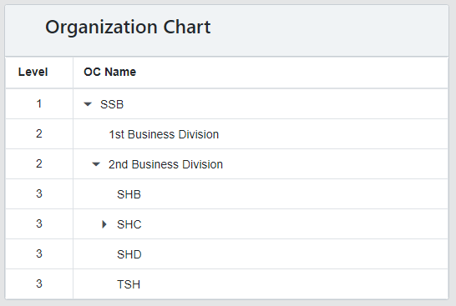

 |  |  |  |  | KPI 型態有
 |  |  |  |  | 百分比 |  | (達成率)
 |  |  |  |  | 數字 |  | (中線小時產出)
 |  |  |  |  | 小數點 |  | (FACT分數)

Create KPI
Invisible Current 1.3 KPI Creat page. Add new this page

 |  |  |  |  |  |  |  |  | Refer to this kind structure
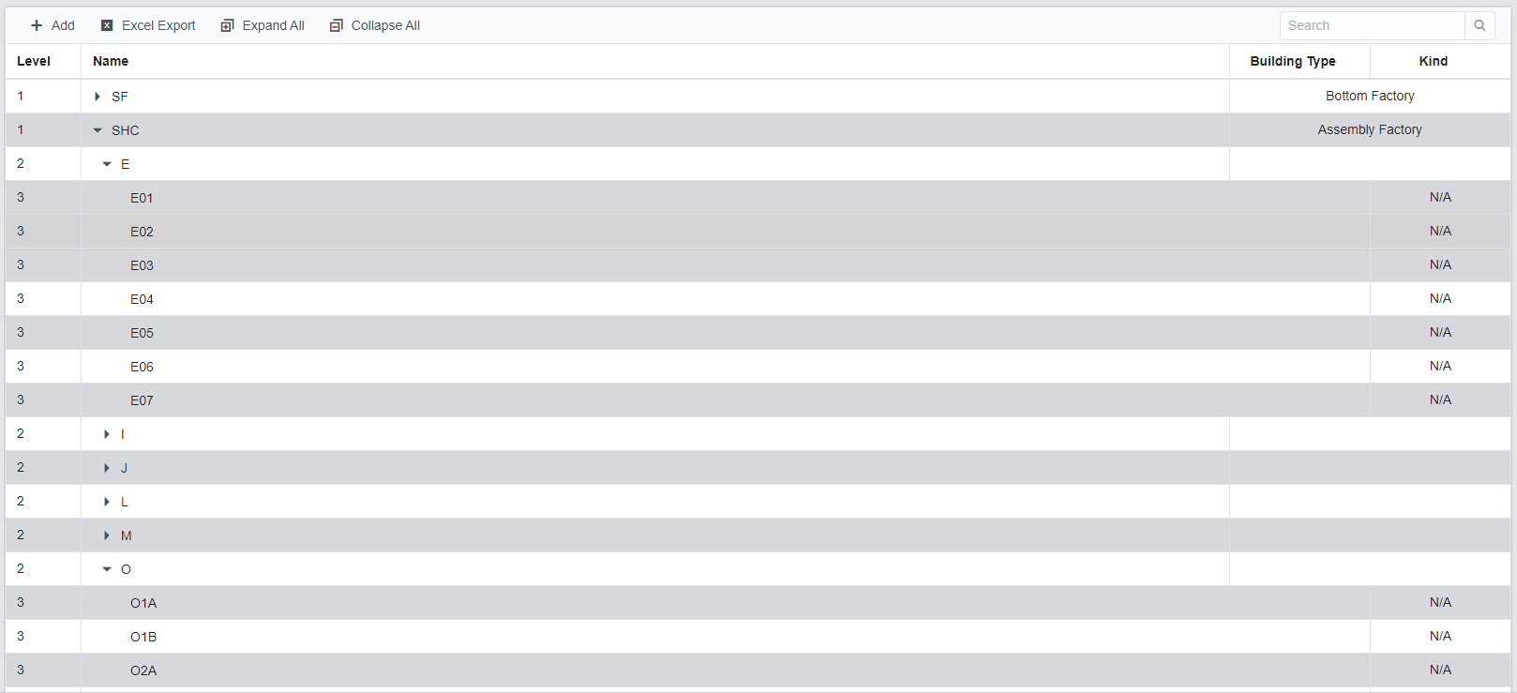

 | Level | KPI Name | Policy | Type | PIC | Mgmt. Arrange | The last editor | The last edit date
 | 1 | 全廠IE 工時達成率 | 效率精進 | 百分比 | Erick Chong | SHC | Yvonne Hsueh | 2021-09-06
 | 2 | SHC CTB IE 工時達成率 | 效率精進 | 小數後2位 | Leo Lai | 生產中心 | Leo Lai | 2021-09-10
 | 1 | 生產目標達成率 | 效率精進 |  | Erick Chong | SHC | Yvonne Hsueh | 2021-09-06
 | 1 | 中線小時產出 | 效率精進 |  | Erick Chong | SHC | Yvonne Hsueh | 2021-09-06
 | 1 | 異常費用比率 | 費用管理 |  | Erick Chong | SHC | Yvonne Hsueh | 2021-09-06
 | 2 | 異常費用: 成品空運費 6628 | 費用管理 |  | Coni Lin | 營運中心 | Coni Lin | 2021-09-07
 | 3 | 改善T3外包異常 | 費用管理 |  | Sophia Kuo | 生管部 | Sophia Kuo | 2021-09-03
 | 2 | 異常費用: 客戶退貨( 客戶退貨或索賠) | 費用管理 |  | Mel Kuo | 品保部 | Mel Kuo | 2021-09-03
 | 2 | 異常費用: B倉損失(庫存新增–業務索賠) | 費用管理 |  | Leo Lai | 生產中心 | Leo Lai | 2021-09-10
 | 2 | 異常費用: 生產補料 | 費用管理 |  | Leo Lai | 生產中心 | Leo Lai | 2021-09-10
 | 1 | 消耗費用比率 | 費用管理 |  | Erick Chong | SHC | Yvonne Hsueh | 2021-09-06
 | 1 | 營運系統稽核 | 營運稽核 |  | Erick Chong | SHC | Yvonne Hsueh | 2021-09-06
 | 1 | 人才留任 | 人才團隊 |  | Erick Chong | SHC | Yvonne Hsueh | 2021-09-06
 | 1 | 人才培訓 | 人才團隊 |  | Erick Chong | SHC | Yvonne Hsueh | 2021-09-06
 | 1 | Basic Expectation | FACT |  | Erick Chong | SHC | Yvonne Hsueh | 2021-09-06 |  | KPI 型態 | KPI Type
 | 1 | Strategy Priority | FACT |  | Erick Chong | SHC | Yvonne Hsueh | 2021-09-06 |  | 百分比 | Percentage | Rounded to 2 decimal place | (達成率)
 |  |  |  |  |  |  |  |  |  | 整數 | Float | Rounded to 0 decimal place | (中線小時產出)
 |  |  |  |  |  |  |  |  |  | 小數後2位 | Float | Rounded to 2 decimal place | (FACT分數)

Data is from Account
Factory / Center / Dept.
If Factory is SHC, Center & Dept. are N/A, then display SHC.
If Factory is SHC, Center is Operation Center, Dept. is N/A, then display Operation Center.
If three column aren't N/A, then display Dept. name. E.g, Factory: SHC, Center: No Center, Dept.: ME, then display ME
Policy, Type, PIC, 3 columns data is dropdownlist. Policy selection is from DHO policy.
Type: Percentage, Intengerm Float
PIC is from OC user.

 | 中文 column name ref.

 | 階 | KPI名稱 | 項目 | 數據型態 | 負責人 | 管理範圍 | 最後編輯者 | 最後編輯時間
 | Level | KPI Name | Policy | Type | PIC | Mgmt. Arrange | The last editor | The last edit date

1st Plan
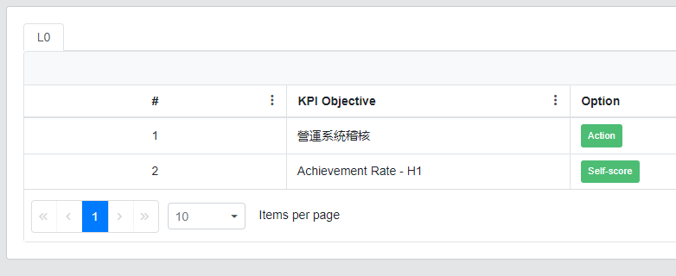
中心主管收到KPI項目後新增第一個P (Ceter head update the first Plan of 2nd KPI)

 | 項目 |  | 效率精進
 | 評量指標(KPI) |  | SHC CTB IE 工時達成率
 | 負責人 |  | 生產中心 Lai He

 | 下個月目標 |  | 85% | 目標YTD | 85%

 | # | P |  |  | Target | Deadline
 |  | 月份計劃 |  |  | 目標值 | 完成期限 | 完成期限是否有限制幾個月內？
 | 1
 | 2
 | 3

Back
Submit

Save data & close the window.
Save data & Submit then close the window. In L0 tab hide this row.

1st Plan (EN)
中心主管收到KPI項目後新增第一個P (Ceter head update the first Plan of 2nd KPI)

 | Policy |  | 效率精進
 | KPI |  | SHC CTB IE 工時達成率
 | PIC |  | 生產中心 Lai He

 | Next month Target |  | 85% | Target YTD | 85%

 | # | P |  |  | Target | Deadline
 |  | 月份計劃 |  |  | 目標值 | 完成期限 | 完成期限是否有限制幾個月內？
 | 1 | String |  |  | String | Date
 | 2
 | 3

Back
Submit

Save data & close the window.
Save data & Submit then close the window. In L0 tab hide this row.

Monthly update PDCA (EN)
To Do List - L0
L0
L1
L2
Updater
GHR
GFL

Update PDCA
Update PDCA
Update PDCA
 |  |  |  |  |  |  |  |  |  |  |  |  |  |  |  |  |  |  |  |  |  | 如果當月份該計劃狀態是進行中或是未開始，那麼下個月仍要更新D (注意事項! 任何計劃只需填寫一次，不論是進行中或是未開始的計劃都不需要在A 計劃執行再填一次，否則下個月的P會有重複出現兩項內容一樣的計劃。即使沒有新增A也是可以送出 | If user select the status is Processing, Not yet start, Postpone then this plan will be displayed in next month P until the status is Complete or Terminate. So, User doesn't add new A, still can submit.
Level | KPI | Option
2 | SHC CTB IE 工時達成率
2 | KPI Objective B
3 | KPI Objective C |  | Policy |  |  | 效率精進 |  |  |  |  |  |  |  |  | PIC | 生產中心 Lai He |  |  |  | 3 kinds of Status:
 |  |  | KPI |  |  | SHC CTB IE 工時達成率 |  |  |  |  |  |  |  |  |  |  |  |  | Complete | 已完成 | stop displaying from next month P
 |  |  |  |  |  |  |  |  |  |  |  |  |  |  |  |  |  |  | Processing | 進行中 | keep display in next month P
Display the data from last month data, column "Next month Target"
 |  |  | This month Performance |  |  |  | This month YTD |  |  |  |  |  |  | > 30MB |  |  |  |  | Not yet start | 未開始 | keep display in next month P
Download file
Upload file
 |  |  | This month Target |  |  | 85% | Target YTD |  |  |  |  |  |  |  |  |  |  |  | Terminate | 終止 | stop displaying from next month P
 |  |  | Next month Target |  |  |  |  |  |  |  |  |  |  |  |  |  |  |  | Postpone | 暫停 | keep display in next month P

 |  |  | 月份 | # | P |  |  | Target | Deadline | D | Achievement | Status | C |  | # | A | Target | Deadline
 |  |  |  |  | 月份計劃 |  |  | 目標值 | 完成期限 | 執行狀況 | 實績 | 狀態 | 執行分析檢討 |  |  | 計劃執行 | 目標值 | 完成期限
 |  |  | Jan | 1 | String |  |  | String | Date | String | String |  | String |  | 1 | String | String | Date
 |  |  |  | 2 |  |  |  |  |  |  |  |  |  |  | 2
 |  |  |  | 3 |  |  |  |  |  |  |  |  |  |  | 3

Back
Submit

Save data & close the window.
Save data & Submit then close the window. In L0 tab hide this row.
 |  |  |  | The first month Plan & Deadline is from 1st plan P & Deadline. From the second month the Plan & Deadline is from last month, Monthly update PDCA: A (Action 計劃執行)

 |  |  |  | Plan |  |  | Data source
 |  |  |  | The first month Plan & Deadline |  |  | Sheet 1st Plan, |  |  | Cell H15:P17
 |  |  |  | From the second month the Plan & Deadline |  |  | 1. Sheet Monthly update PDCA, |  |  | Cell Y12:AC14
 |  |  |  |  |  |  | 2. Sheet Monthly update PDCA, the last month data, status is Not yet start & Processing |  |  | Cell F12:K14

Monthly update PDCA
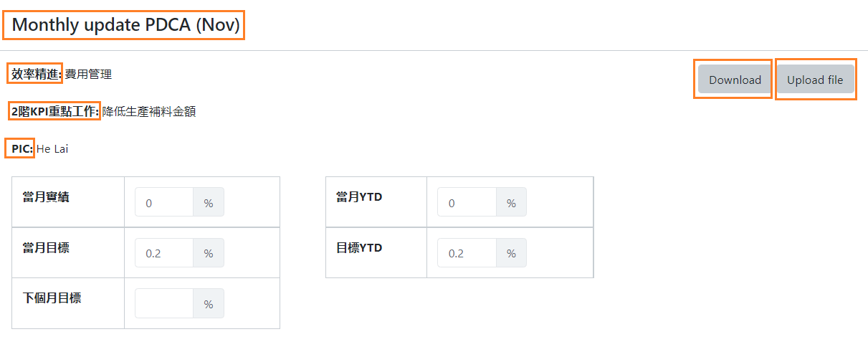
To Do List - L0
L0
L1
L2
Updater
GHR
GFL

Update PDCA
Update PDCA
Update PDCA
 |  |  |  |  |  |  |  |  |  |  |  |  |  |  |  |  |  |  |  |  |  |  | 如果當月份該計劃狀態是進行中或是未開始，那麼下個月仍要更新D (注意事項! 任何計劃只需填寫一次，不論是進行中或是未開始的計劃都不需要在A 計劃執行再填一次，否則下個月的P會有重複出現兩項內容一樣的計劃。即使沒有新增A也是可以送出 | If user select the status is Processing, Not yet start, Postpone then this plan will be displayed in next month P until the status is Complete or Terminate. So, User doesn't add new A, still can submit.
Level | KPI |  | Option
2 | SHC CTB IE 工時達成率
2 | KPI Objective B
3 | KPI Objective C |  |  | 項目 |  |  | 效率精進 |  |  |  |  |  |  |  |  | PIC | 生產中心 Lai He |  |  |  | 3 kinds of Status:
Data type depends on Page Creat KPI (Type)
 |  |  |  | 評量指標(KPI) |  |  | SHC CTB IE 工時達成率 |  |  |  |  |  |  |  |  |  |  |  |  | Complete | 已完成 | stop displaying from next month P
 |  |  |  |  |  |  |  |  |  |  |  |  |  |  |  |  |  |  |  | Processing | 進行中 | keep display in next month P
Display the data from last month data, column "Next month Target"
 |  |  |  | 當月實績 |  |  |  | 當月YTD |  |  |  |  |  |  | > 30MB |  |  |  |  | Not yet start | 未開始 | keep display in next month P
Download file
Upload file
 |  |  |  | 當月目標 |  |  |  | 目標YTD |  |  |  |  |  |  |  |  |  |  |  | Terminate | 終止 | stop displaying from next month P
 |  |  |  | 下個月目標 |  |  |  |  |  |  |  |  |  |  |  |  |  |  |  | Postpone | 暫停 | keep display in next month P

 |  |  |  | 月份 | # | P |  |  | Target | Deadline | D | Achievement | Status | C |  | # | A | Target | Deadline
 |  |  |  |  |  | 月份計劃 |  |  | 目標值 | 完成期限 | 執行狀況 | 實績 | 狀態 | 執行分析檢討 |  |  | 計劃執行 | 目標值 | 完成期限
 |  |  |  | Jan | 1 | String |  |  | String | Date | String | String |  | String |  | 1 | String | String | Date
 |  |  |  |  | 2 |  |  |  |  |  |  |  |  |  |  | 2
 |  |  |  |  | 3 |  |  |  |  |  |  |  |  |  |  | 3

Back
Submit

Save data & close the window.
Save data & Submit then close the window. In L0 tab hide this row.
 |  |  |  |  | The first month Plan & Deadline is from 1st plan P & Deadline. From the second month the Plan & Deadline is from last month, Monthly update PDCA: A (Action 計劃執行)
Current name |  | Revise to
Monthly update PDCA (Nov) |  | 月更新PDCA (11月)
效率精進 |  | 項目
2階KPI重點工作 |  | KPI
PIC |  | 負責人 |  |  | Plan |  |  | Data source
Download |  | 全部下載 |  |  | The first month Plan & Deadline |  |  | Sheet 1st Plan, |  |  | Cell H15:P17
Upload file |  | 上傳附檔 |  |  | From the second month the Plan & Deadline |  |  | 1. Sheet Monthly update PDCA, |  |  | Cell Y12:AC14
 |  |  |  |  |  |  |  | 2. Sheet Monthly update PDCA, the last month data, status is Not yet start & Processing |  |  | Cell F12:K14

Meeting (EN)
Dropdown list (filter) to KPI.
Factory & Center & Dept. are related.
Level is independent.

Back
Monthly Review Meeting
 |  |  |  |  |  |  |  |  | Policy |  | 效率精進 |  |  |  |  |  |  |  | Level | 2
 | Factory |  | Center | Dept. |  | Level |  |  | 評量指標(KPI) |  | SHC CTB IE 工時達成率 |  |  |  |  |  |  |  | PIC | 生產中心 Lai He

View
View
View
View
View
View
View
 | Level | KPI Name |  |  | Center | Dept. | PIC | PDCA
 | 1 | 全廠IE 工時達成率 |  |  |  |  | Erick Chong
 | 2 | SHC CTB IE 工時達成率 |  |  |  |  | Leo Lai
This month Performance
This month Target
 | 1 | 生產目標達成率 |  |  |  |  | Erick Chong
 | 1 | 中線小時產出 |  |  |  |  | Erick Chong
 | 1 | 異常費用比率 |  |  |  |  | Erick Chong
 | 2 | 異常費用: 成品空運費 6628 |  |  |  |  | Coni Lin
 | 3 | 改善T3外包異常 |  |  |  |  | Sophia Kuo

This month Performance
This month Target
 |  |  |  |  |  |  |  |  | 月份 | Jan | Feb | Mar | Apr | May | Jun | Jul | Aug | Sep | Oct | Nov | Dec | YTD
 |  |  |  |  |  |  |  |  | 實績 | 79.93% | 65.20% | 75.26% | 72.59% | 70.86% | 73.92% | 0.00%
 |  |  |  |  |  |  |  |  | 目標 | 85.0% | 85.0% | 85.0% | 85.0% | 85.0% | 85.0% | 85.0% |  |  |  |  |  | 85.0%

the first month update
 |  |  |  |  |  |  |  |  | 內容 | P |  |  | Target | Deadline | D |  |  | Achievement | Status | C |  |  | A | Target | Deadline | Attatchment
 |  |  |  |  |  |  |  |  | 月份 | 月份計劃 |  |  | 目標值 | 完成期限 | 執行狀況 |  |  | 實績 | 狀態 | 執行分析檢討 |  |  | 計畫執行 | 目標值 | 完成期限 | 附檔
 |  |  |  |  |  |  |  |  | Jan |  |  |  |  |  |  |  |  |  |  | 1. 針車生產 ZX 2K BOOST PURE 外包印刷回來不及；外包印報廢太多造成現場停線。 2. 針車生產ZX 8000型體車外鞋頭，後套工段;人力不穩定影響效率。 3. 成型生產TYPO 06 型體，膠水不良造成要重做286雙影響IE效率。 4. 因原料來不及，派遣人力沒有輸入派遣系統造成IE低。 |  |  | 1. 請上級協助調整進度以免影響現場停線。 |  | 2021-02-27
Download file
 |  |  |  |  |  |  |  |  |  |  |  |  |  |  |  |  |  |  |  |  |  |  | 2. 教導培訓體車外鞋頭，後套工段提升效率。 |  | 2021-02-27
 |  |  |  |  |  |  |  |  |  |  |  |  |  |  |  |  |  |  |  |  |  |  | 3. 幹部請調膠水房重新檢查膠水與提供另外膠水給現場以免影響到品質。 |  | 2021-02-27
 |  |  |  |  |  |  |  |  |  |  |  |  |  |  |  |  |  |  |  |  |  |  | 4. 要求幹部派人要輸入系統。 |  | 2021-02-27
 |  |  |  |  |  |  |  |  | Feb | 1. 請上級協助調整進度以免影響現場停線。 |  |  |  | 2021-02-27 |  |  |  |  |  | 剛收假前幾天人員缺勤率較高，異常現場停工 |  |  | 1. 每天下午15:00與生管核對停線線別，並即時判斷哪些人員隔天需要加班。 |  | 2021-12-31
Download file
 |  |  |  |  |  |  |  |  |  | 2. 教導培訓體車外鞋頭，後套工段提升效率。 |  |  |  | 2021-02-27 |  |  |  |  |  |  |  |  | 2. 每週一檢討未達IE達成率的線別，並依照其真因去提出行動方案改善。 |  | 2021-12-31
 |  |  |  |  |  |  |  |  |  | 3. 幹部請調膠水房重新檢查膠水與提供另外膠水給現場以免影響到品質。 |  |  |  | 2021-02-27 |  |  |  |  |  |  |  |  | 3. 臨時異常，立即先補其他欠缺的線別，其餘全部將其下班減少上班工時。 |  | 2021-12-31
 |  |  |  |  |  |  |  |  |  | 4. 要求幹部派人要輸入系統。 |  |  |  | 2021-02-27
 |  |  |  |  |  |  |  |  | Mar | 1. 教導培訓體車外鞋頭，後套工段提升效率。 |  |  |  | 2021-02-27 |  |  |  |  |  | 異常現場停工，底部材料進料尾數多(3月份按訂單雙數完單比率為70.1%, 4月累計至4/8為83.1%)
Download file
 |  |  |  |  |  |  |  |  |  | 2. 每天下午15:00與生管核對停線線別，並即時判斷哪些人員隔天需要加班。 |  |  |  | 2021-12-31
 |  |  |  |  |  |  |  |  |  | 3. 每週一檢討未達IE達成率的線別，並依照其真因去提出行動方案改善。 |  |  |  | 2021-12-31
 |  |  |  |  |  |  |  |  |  | 4. 臨時異常，立即先補其他欠缺的線別，其餘全部將其下班減少上班工時。 |  |  |  | 2021-12-31
 |  |  |  |  |  |  |  |  | Apr | 1. 每天下午15:00與生管核對停線線別，並即時判斷哪些人員隔天需要加班。 |  |  |  | 2021-12-31 |  |  |  |  |  | 異常現場停工，底部材料進料尾數多(4月份按訂單雙數完單比率為81.3%, 5月累計至5/10為76.1%)
 |  |  |  |  |  |  |  |  |  | 2. 每週一檢討未達IE達成率的線別，並依照其真因去提出行動方案改善。 |  |  |  | 2021-12-31
 |  |  |  |  |  |  |  |  |  | 3. 臨時異常，立即先補其他欠缺的線別，其餘全部將其下班減少上班工時。 |  |  |  | 2021-12-31
 |  |  |  |  |  |  |  |  | May | 1. 每天下午15:00與生管核對停線線別，並即時判斷哪些人員隔天需要加班。 |  |  |  | 2021-12-31 |  |  |  |  |  | 異常現場停工，底部材料進料尾數多(4月份按訂單雙數完單比率為81.3%, 5月為74.8%, 6月份累積至6/11為81.7%)
 |  |  |  |  |  |  |  |  |  | 2. 每週一檢討未達IE達成率的線別，並依照其真因去提出行動方案改善。 |  |  |  | 2021-12-31
 |  |  |  |  |  |  |  |  |  | 3. 臨時異常，立即先補其他欠缺的線別，其餘全部將其下班減少上班工時。 |  |  |  | 2021-12-31
 |  |  |  |  |  |  |  |  | Jun | 1. 每天下午15:00與生管核對停線線別，並即時判斷哪些人員隔天需要加班。 |  |  |  | 2021-12-31 |  |  |  |  |  | 異常現場停工，底部材料進料尾數多(4月份按訂單雙數完單比率為81.3%, 5月為74.8%, 6月份為85.5%, 7月份累積至7/8為88.85%)
 |  |  |  |  |  |  |  |  |  | 2. 每週一檢討未達IE達成率的線別，並依照其真因去提出行動方案改善。 |  |  |  | 2021-12-31
 |  |  |  |  |  |  |  |  |  | 3. 臨時異常，立即先補其他欠缺的線別，其餘全部將其下班減少上班工時。 |  |  |  | 2021-12-31
 |  |  |  |  |  |  |  |  | Jul | 1. 每天下午15:00與生管核對停線線別，並即時判斷哪些人員隔天需要加班。 |  |  |  | 2021-12-31 |  |  |  |  |  | 異常現場停工，底部材料進料尾數多(4月份按訂單雙數完單比率為81.3%, 5月為74.8%, 6月份為85.5%, 7月份為84.9%)
 |  |  |  |  |  |  |  |  |  | 2. 每週一檢討未達IE達成率的線別，並依照其真因去提出行動方案改善。 |  |  |  | 2021-12-31
 |  |  |  |  |  |  |  |  |  | 3. 臨時異常，立即先補其他欠缺的線別，其餘全部將其下班減少上班工時。 |  |  |  | 2021-12-31
 |  |  |  |  |  |  |  |  | Aug
 |  |  |  |  |  |  |  |  | Sep
 |  |  |  |  |  |  |  |  | Oct
 |  |  |  |  |  |  |  |  | Nov
 |  |  |  |  |  |  |  |  | Dec
To the top
Back

Data display from the first month update to last month. e.g., If we have a meeting on 24th Aug.,(Click View pop up this window in Aug.) then the last row is Jul. data.

Meeting (中文)
Dropdown list (filter) to KPI.
Factory & Center & Dept. are related.
Level is independent.

Back
Monthly Review Meeting
 |  |  |  |  |  |  |  |  | 項目 |  | 效率精進 |  |  |  |  |  |  |  | Level | 2
 | 廠區 |  | 中心 | 部 |  | 階 |  |  | 評量指標(KPI) |  | SHC CTB IE 工時達成率 |  |  |  |  |  |  |  | PIC | 生產中心 Lai He

查看
查看
查看
查看
查看
查看
查看
 | 階 | KPI 名稱 |  |  | 中心 | 部 | 負責人 | PDCA
 | 1 | 全廠IE 工時達成率 |  |  |  |  | Erick Chong
 | 2 | SHC CTB IE 工時達成率 |  |  |  |  | Leo Lai
This month Performance
This month Target
 | 1 | 生產目標達成率 |  |  |  |  | Erick Chong
 | 1 | 中線小時產出 |  |  |  |  | Erick Chong
 | 1 | 異常費用比率 |  |  |  |  | Erick Chong
 | 2 | 異常費用: 成品空運費 6628 |  |  |  |  | Coni Lin
 | 3 | 改善T3外包異常 |  |  |  |  | Sophia Kuo

This month Performance
This month Target
Data is from Creat KPI page level
 |  |  |  |  |  |  |  |  | 月份 | Jan | Feb | Mar | Apr | May | Jun | Jul | Aug | Sep | Oct | Nov | Dec | YTD
 |  |  |  |  |  |  |  |  | 實績 | 79.93% | 65.20% | 75.26% | 72.59% | 70.86% | 73.92% | 0.00%
 |  |  |  |  |  |  |  |  | 目標 | 85.0% | 85.0% | 85.0% | 85.0% | 85.0% | 85.0% | 85.0% |  |  |  |  |  | 85.0%

the first month update
 |  |  |  |  |  |  |  |  | 內容 | P |  |  | Target | Deadline | D |  |  | Achievement | Status | C |  |  | A | Target | Deadline | Attatchment
 |  |  |  |  |  |  |  |  | 月份 | 月份計劃 |  |  | 目標值 | 完成期限 | 執行狀況 |  |  | 實績 | 狀態 | 執行分析檢討 |  |  | 計畫執行 | 目標值 | 完成期限 | 附檔
 |  |  |  |  |  |  |  |  | Jan |  |  |  |  |  |  |  |  |  |  | 1. 針車生產 ZX 2K BOOST PURE 外包印刷回來不及；外包印報廢太多造成現場停線。 2. 針車生產ZX 8000型體車外鞋頭，後套工段;人力不穩定影響效率。 3. 成型生產TYPO 06 型體，膠水不良造成要重做286雙影響IE效率。 4. 因原料來不及，派遣人力沒有輸入派遣系統造成IE低。 |  |  | 1. 請上級協助調整進度以免影響現場停線。 |  | 2021-02-27
Download file
 |  |  |  |  |  |  |  |  |  |  |  |  |  |  |  |  |  |  |  |  |  |  | 2. 教導培訓體車外鞋頭，後套工段提升效率。 |  | 2021-02-27
 |  |  |  |  |  |  |  |  |  |  |  |  |  |  |  |  |  |  |  |  |  |  | 3. 幹部請調膠水房重新檢查膠水與提供另外膠水給現場以免影響到品質。 |  | 2021-02-27
 |  |  |  |  |  |  |  |  |  |  |  |  |  |  |  |  |  |  |  |  |  |  | 4. 要求幹部派人要輸入系統。 |  | 2021-02-27
 |  |  |  |  |  |  |  |  | Feb | 1. 請上級協助調整進度以免影響現場停線。 |  |  |  | 2021-02-27 |  |  |  |  |  | 剛收假前幾天人員缺勤率較高，異常現場停工 |  |  | 1. 每天下午15:00與生管核對停線線別，並即時判斷哪些人員隔天需要加班。 |  | 2021-12-31
Download file
 |  |  |  |  |  |  |  |  |  | 2. 教導培訓體車外鞋頭，後套工段提升效率。 |  |  |  | 2021-02-27 |  |  |  |  |  |  |  |  | 2. 每週一檢討未達IE達成率的線別，並依照其真因去提出行動方案改善。 |  | 2021-12-31
 |  |  |  |  |  |  |  |  |  | 3. 幹部請調膠水房重新檢查膠水與提供另外膠水給現場以免影響到品質。 |  |  |  | 2021-02-27 |  |  |  |  |  |  |  |  | 3. 臨時異常，立即先補其他欠缺的線別，其餘全部將其下班減少上班工時。 |  | 2021-12-31
 |  |  |  |  |  |  |  |  |  | 4. 要求幹部派人要輸入系統。 |  |  |  | 2021-02-27
 |  |  |  |  |  |  |  |  | Mar | 1. 教導培訓體車外鞋頭，後套工段提升效率。 |  |  |  | 2021-02-27 |  |  |  |  |  | 異常現場停工，底部材料進料尾數多(3月份按訂單雙數完單比率為70.1%, 4月累計至4/8為83.1%)
Download file
 |  |  |  |  |  |  |  |  |  | 2. 每天下午15:00與生管核對停線線別，並即時判斷哪些人員隔天需要加班。 |  |  |  | 2021-12-31
 |  |  |  |  |  |  |  |  |  | 3. 每週一檢討未達IE達成率的線別，並依照其真因去提出行動方案改善。 |  |  |  | 2021-12-31
 |  |  |  |  |  |  |  |  |  | 4. 臨時異常，立即先補其他欠缺的線別，其餘全部將其下班減少上班工時。 |  |  |  | 2021-12-31
 |  |  |  |  |  |  |  |  | Apr | 1. 每天下午15:00與生管核對停線線別，並即時判斷哪些人員隔天需要加班。 |  |  |  | 2021-12-31 |  |  |  |  |  | 異常現場停工，底部材料進料尾數多(4月份按訂單雙數完單比率為81.3%, 5月累計至5/10為76.1%)
 |  |  |  |  |  |  |  |  |  | 2. 每週一檢討未達IE達成率的線別，並依照其真因去提出行動方案改善。 |  |  |  | 2021-12-31
 |  |  |  |  |  |  |  |  |  | 3. 臨時異常，立即先補其他欠缺的線別，其餘全部將其下班減少上班工時。 |  |  |  | 2021-12-31
 |  |  |  |  |  |  |  |  | May | 1. 每天下午15:00與生管核對停線線別，並即時判斷哪些人員隔天需要加班。 |  |  |  | 2021-12-31 |  |  |  |  |  | 異常現場停工，底部材料進料尾數多(4月份按訂單雙數完單比率為81.3%, 5月為74.8%, 6月份累積至6/11為81.7%)
 |  |  |  |  |  |  |  |  |  | 2. 每週一檢討未達IE達成率的線別，並依照其真因去提出行動方案改善。 |  |  |  | 2021-12-31
 |  |  |  |  |  |  |  |  |  | 3. 臨時異常，立即先補其他欠缺的線別，其餘全部將其下班減少上班工時。 |  |  |  | 2021-12-31
 |  |  |  |  |  |  |  |  | Jun | 1. 每天下午15:00與生管核對停線線別，並即時判斷哪些人員隔天需要加班。 |  |  |  | 2021-12-31 |  |  |  |  |  | 異常現場停工，底部材料進料尾數多(4月份按訂單雙數完單比率為81.3%, 5月為74.8%, 6月份為85.5%, 7月份累積至7/8為88.85%)
 |  |  |  |  |  |  |  |  |  | 2. 每週一檢討未達IE達成率的線別，並依照其真因去提出行動方案改善。 |  |  |  | 2021-12-31
 |  |  |  |  |  |  |  |  |  | 3. 臨時異常，立即先補其他欠缺的線別，其餘全部將其下班減少上班工時。 |  |  |  | 2021-12-31
 |  |  |  |  |  |  |  |  | Jul | 1. 每天下午15:00與生管核對停線線別，並即時判斷哪些人員隔天需要加班。 |  |  |  | 2021-12-31 |  |  |  |  |  | 異常現場停工，底部材料進料尾數多(4月份按訂單雙數完單比率為81.3%, 5月為74.8%, 6月份為85.5%, 7月份為84.9%)
 |  |  |  |  |  |  |  |  |  | 2. 每週一檢討未達IE達成率的線別，並依照其真因去提出行動方案改善。 |  |  |  | 2021-12-31
 |  |  |  |  |  |  |  |  |  | 3. 臨時異常，立即先補其他欠缺的線別，其餘全部將其下班減少上班工時。 |  |  |  | 2021-12-31
 |  |  |  |  |  |  |  |  | Aug
 |  |  |  |  |  |  |  |  | Sep
 |  |  |  |  |  |  |  |  | Oct
 |  |  |  |  |  |  |  |  | Nov
 |  |  |  |  |  |  |  |  | Dec
To the top
Back

Data display from the first month update to last month. e.g., If we have a meeting on 24th Aug.,(Click View pop up this window in Aug.) then the last row is Jul. data.

